Hoja de Control
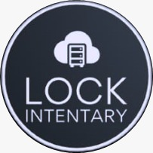

 | LOCK INVENTARY
 | Recolección de Información

HOJA DE CONTROL

Organismo | SENA
Proyecto | ISAPOHONE
Entregable | Recolección de Información
Autor | Lock Inventary
Versión / Edición | 0100 |  | Fecha Versión | 01/12/2021
Aprobado Por | EDWIN ALBEIRO RAMOS VILLAMIL |  | Fecha Aprobación | DD/MM/AAAA
 |  |  | Nº Total de Páginas | 7

REGISTRO DE CAMBIOS |  |  |  |  | SI

Versión | Causa del cambio | Responsable del cambio |  | Fecha del cambio
0100 | Versión Inicial | Juan Leon; Ana Mendoza; Johan Rodriguez |  | 01/12/2021

CONTROL DE DISTRIBUCIÓN

Nombre y Apellidos

